1
spring的前世今生
 | spring的设计初衷
 |  | 简化开发，使用以下四个策略
 |  |  | 1、基于 POJO 的轻量级和最小侵入性编程；
 |  |  | 2、通过依赖注入和面向接口松耦合；
 |  |  | 3、基于切面和惯性进行声明式编程；
 |  |  | 4、通过切面和模板减少样板式代码；
 |  | 主要通过：面向Bean（BOP），依赖注入（DI），面向切面（AOP）三种方式
 | BOP编程伊始
 |  | spring是面向bean的编程，提供了IOC容器通过配置文件或者注解的方式来管理对象之间的依赖关系
 |  |  | 控制反转IOC的一种实现方式是依赖注入DI
 |  |  |  | 还有一种叫依赖查找DL，因为效率太慢，后来给删了
 |  |  |  | 所以说在spring中控制反转也被直接称作依赖注入
 |  |  | 基本概念：
 |  |  |  | 不创建对象，单描述创建它们的方式，由容器提供
 | 依赖注入的基本概念
 |  | IOC容器负责对象创建，注入给所需的类
 |  |  | BeanFactory创建对象，也可以管理对象之间的关系
 |  |  | BeanFactory最底层支持的两个对象模型
 |  |  |  | 单例：全局唯一
 |  |  |  | 原型：每次都会创建clone新的实例对象
 |  |  | bean工厂的概念是spring作为ioc容器的基础，ioc则将处理事情的责任从应用程序转移到框架
 | AOP编程理念
 |  | 面向切面，是IOC的补充技术
 |  | 常见场景
 |  |  | 权限认证
 |  |  | 自动缓存处理
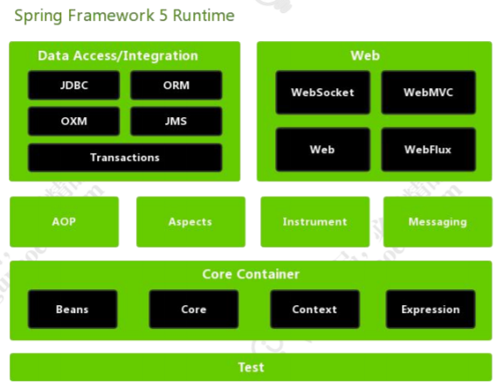
 |  |  | 统一错误处理
 |  |  | 调试信息输出
 |  |  | 日志记录
 |  |  | 事务处理
spring5的系统架构
 | spring总共大约由20个模块，1300多个不同文件组成
 | 这些组件被分别整合在
 |  | 核心容器:core container
 |  | AOP:Aspect Oriented Programming
 |  | 设备支持:Instrmentation
 |  | 数据访问及集成:Data Access/Integeration
 |  | web
 |  | 报文发送:Messaging
 |  | test

 | 核心容器

